Chi tiết địa chất
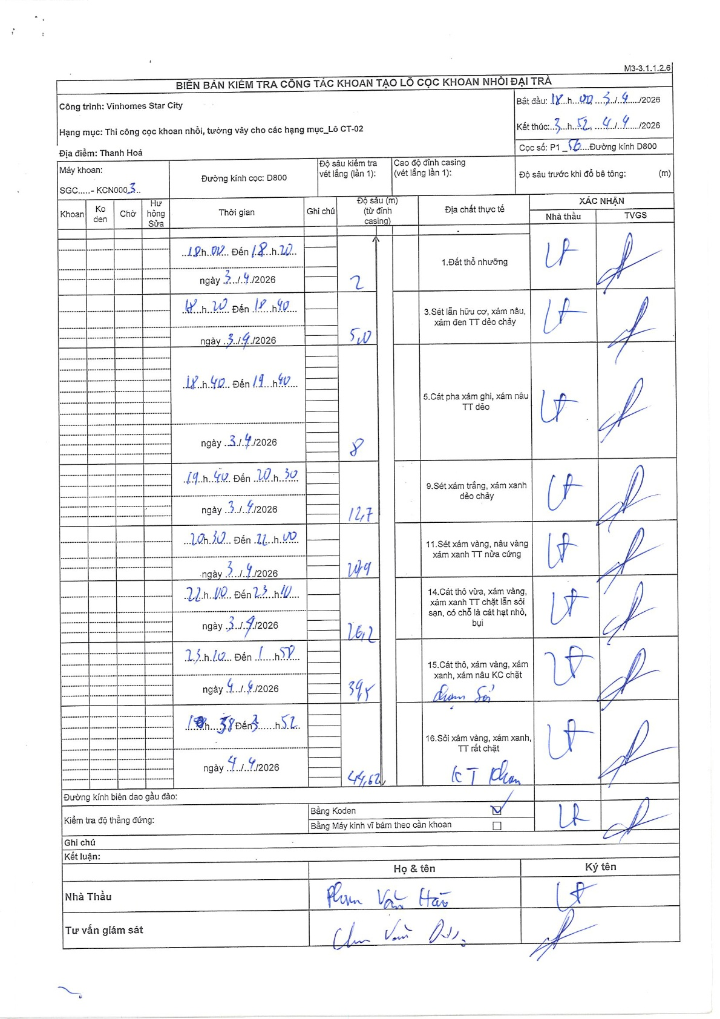
Dự án | Star City Thanh Hóa
Hạng mục | Thi công cọc khoan nhồi, tường vây cho các hạng mục_Lô CT-02
Tên bộ phận | Hạng mục: Thi công cọc khoan nhồi, tường vây cho các hạng mục_Lô CT-02
Số hiệu cọc | P1-56
Tên Máy khoan | SGC-KCN0003
Đường kính | D800
Bắt đầu thi công | 18:00 03/04/2026
Kết thúc thi công | 03:52 04/04/2026

Địa chất TT | Đường kính | Mô tả lớp thiết kế | Từ (h) | Đến (h) | Cao độ từ | Cao độ đến | T.Gian (h) | Dài (m) | V (m/h) | Ghi chú
1.Đất thổ nhưỡng | D800 | Đất thổ nhưỡng | 18:02 03/04/2026 | 18:20 03/04/2026 | 0 | -2 | 0.3 | 2 | 6.67
2 | D800 | Sét lẫn hữu cơ, xám nâu, xám đen TT dẻo chảy | 18:20 03/04/2026 | 18:40 03/04/2026 | -2 | -5 | 0.33 | 3 | 9
3 | D800 | Cát pha xám ghi, xám nâu TT dẻo | 18:40 03/04/2026 | 19:40 03/04/2026 | -5 | -8 | 1 | 3 | 3
4 | D800 | Sét xám trắng, xám xanh dẻo chảy | 19:40 03/04/2026 | 20:30 03/04/2026 | -8 | -12.7 | 0.83 | 4.7 | 5.64
5 | D800 | Sét xám vàng, nâu vàng xám xanh TT nửa cứng | 20:30 03/04/2026 | 22:11 03/04/2026 | -12.7 | -21.1 | 1.68 | 8.4 | 4.99
6 | D800 | Cát thô vừa, xám vàng, xám xanh TT chặt lẫn sỏi sạn, có chỗ là cát hạt nhỏ, bụi | 22:11 03/04/2026 | 23:11 03/04/2026 | -21.1 | -26.2 | 1 | 5.1 | 5.1
7 | D800 | Cát thô, xám vàng, xám xanh, xám nâu KC chặt | 23:11 03/04/2026 | 01:58 04/04/2026 | -26.2 | -39.5 | 2.78 | 13.3 | 4.78 | Chạm sỏi
8 | D800 | Sỏi xám vàng, xám xanh, TT rất chặt | 02:38 04/04/2026 | 03:52 04/04/2026 | -39.5 | -44.62 | 1.23 | 5.12 | 4.15 | KT khoan

ẢNH BIÊN BẢN GỐC

